Temp. indbl.
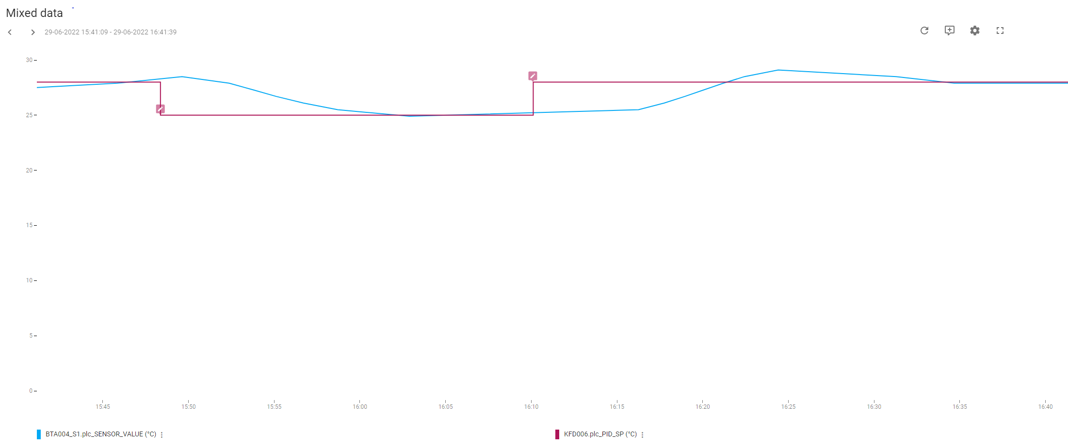
Regulering: | Temperatur-regulering indblæsning
PI-Regulator: | KFD006
KP | 1.5
TN | 60
TV | 0

Køl:
Udført dato: | 2022-07-07
Status: | Godkendt
Initialer: | ABH

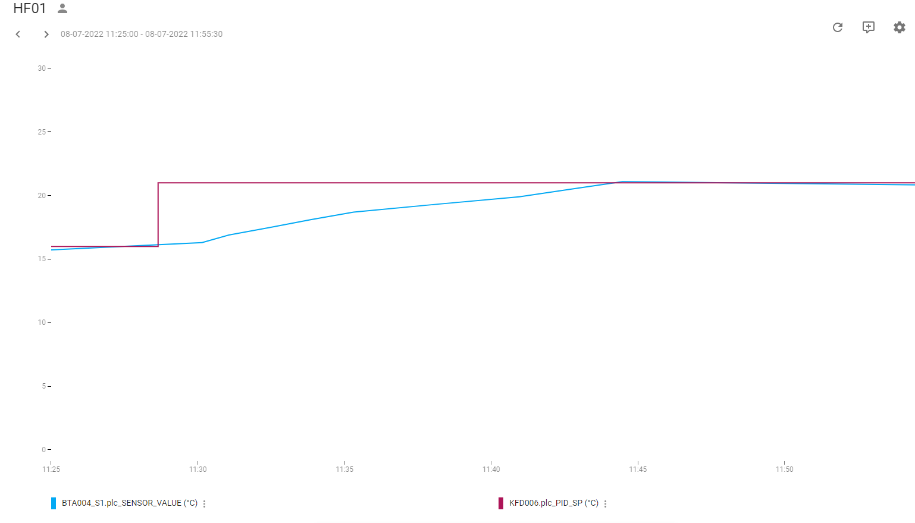

Varme:
Udført dato: | 2022-06-29
Status: | Godkendt
Initialer: | SFA

Note: | Da udetemperatur er høj på denne årstid, er setpunkt hævet til 28°C

Tryk Indbl.
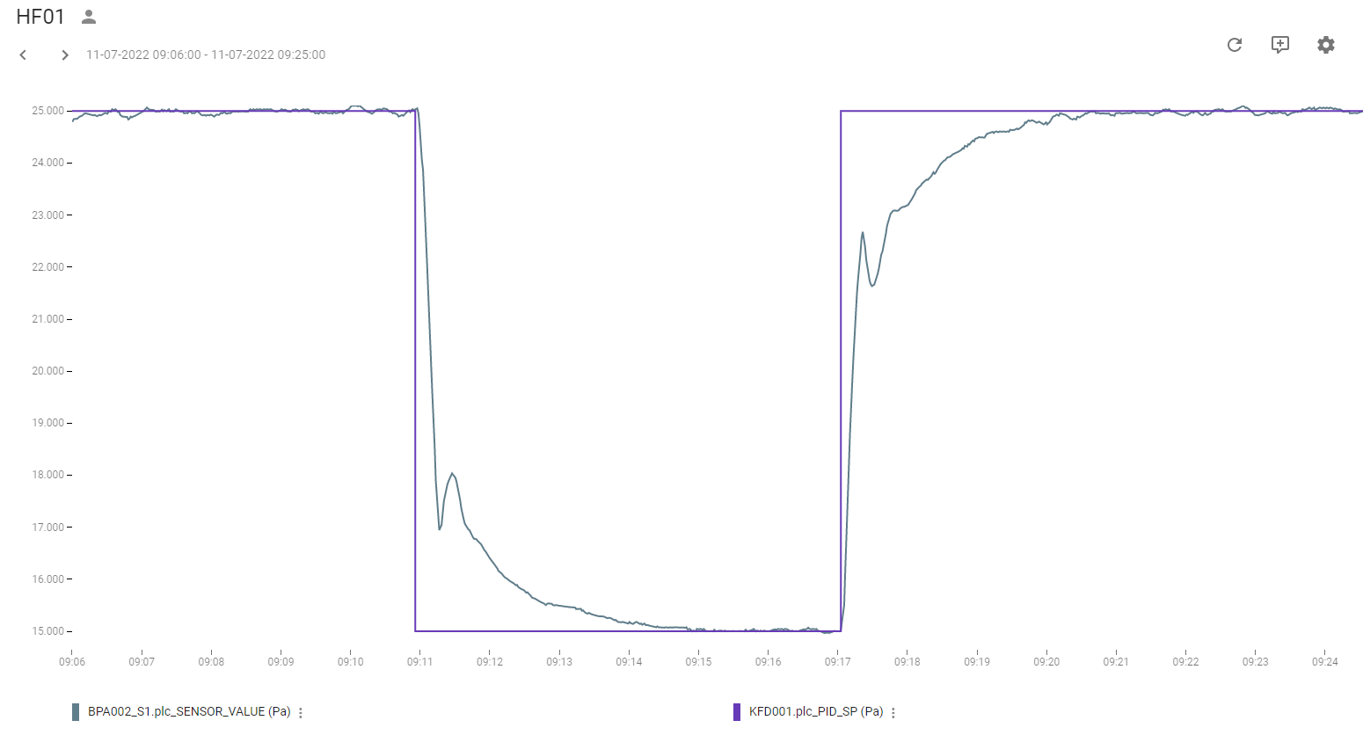
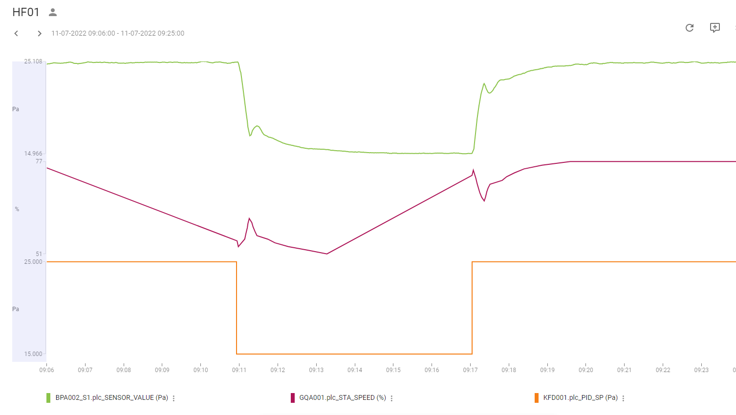
Regulering: | Tryk-regulering indblæsning
PI-Regulator: | KFD001
KP | 0.0025
TN | 25
TV | 0

Tryk:
Udført dato: | 2022-07-11
Status: | Godkendt
Initialer: | ABH

Tryk Uds.
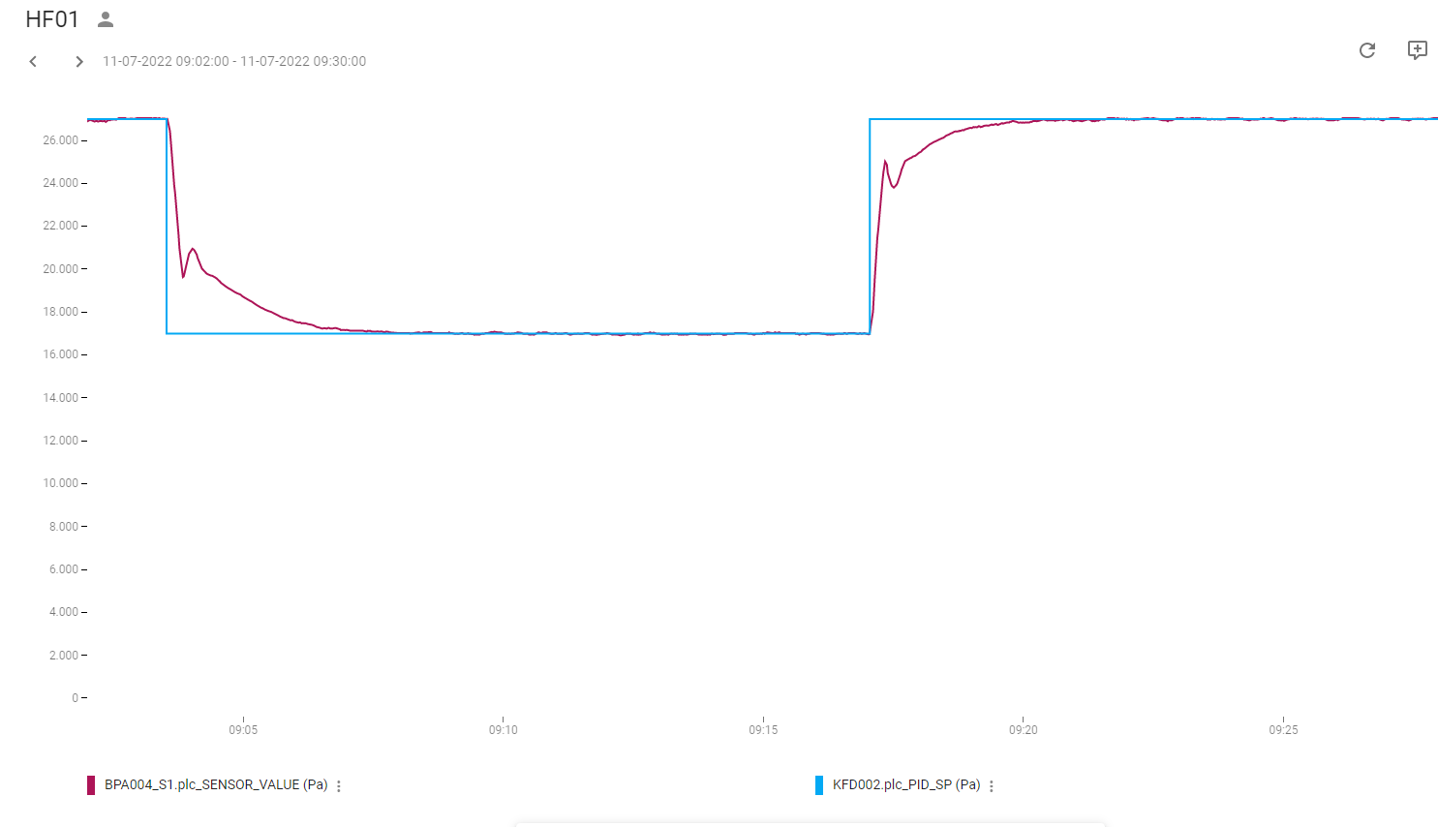
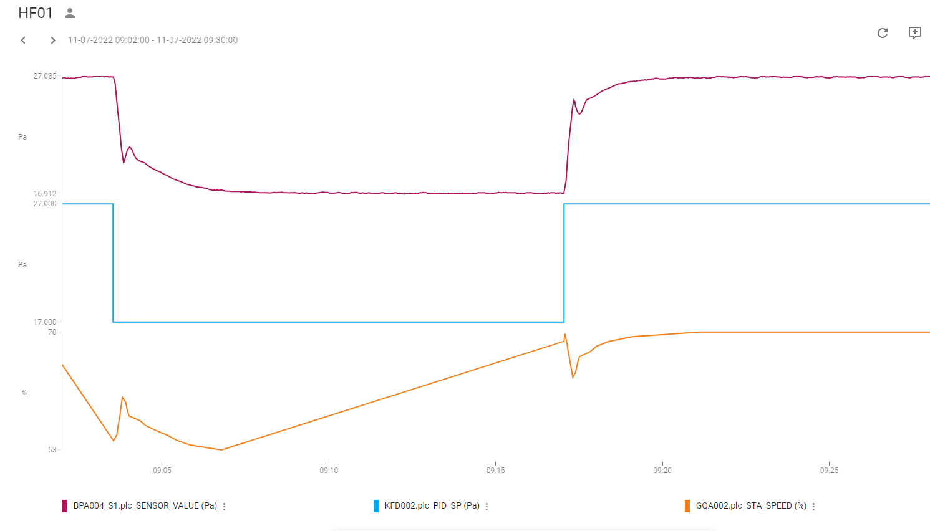
Regulering: | Tryk-regulering Udsugning
PI-Regulator: | KFD002
KP | 0.0025
TN | 25
TV | 0

Tryk:
Udført dato: | 2022-07-11
Status: | Godkendt
Initialer: | ABH

